关系图
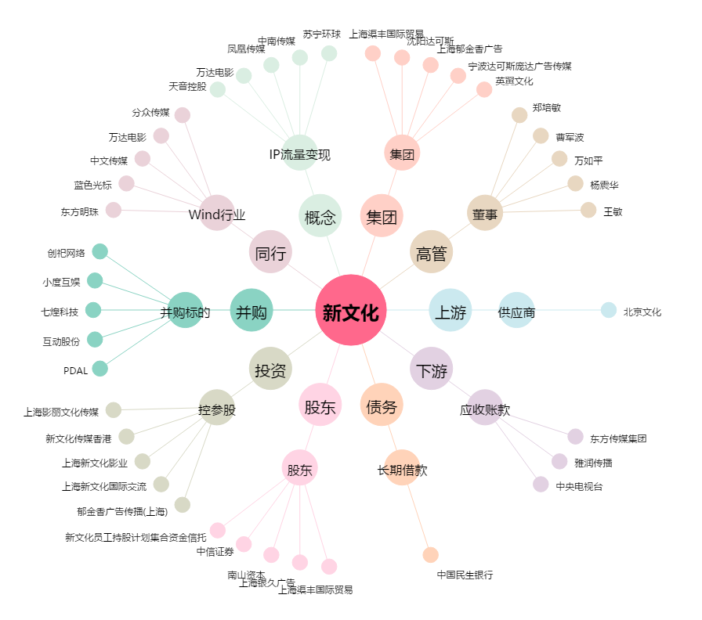
新文化[300336.SZ] - 关系概览图

